신청_정산 목록
화면명 |  | 워크샵 신청/정산 목록 | 화면영문명 | workshopList
화면URL |  | http://ims.smiledev.net/workshop/req/workshopList
진입경로 |  | 전자결재 > 결재문서작성 > 재무 >워크샵 신청/정산 목록
화면설명 |  | 워크샵 신청/정산 목록을 확인 할 수 있는 화면

1
3
2
주요 기능정의
 | 기능명 | 기능설명 |  |  | 함수명
1 | 워크샵 신청 | 워크샵 신청 화면으로 이동
2 | 워크샵 정산 | 워크샵 신청이 완료 되었을 때 노출되며 정산 작성 화면으로 이동
3 | 신청/정산 목록 | 신청/정산 내역을 확인 할 수 있으며 제목 클릭 시 해당 문서 확인가능(팝업)
주요 메소드 정의
호출Controller |  | 메소드명 | 메소드 설명

추가사항(기타 사항을 자유롭게 기재)

워크샵 정산 작성화면
화면명 |  | 워크샵 정산 화면 | 화면영문명 | goSpendView
화면URL |  | http://ims.smiledev.net/workshop/spend/goSpendView
진입경로 |  | 전자결재 > 결재문서작성 > 재무 >워크샵 정산 화면
화면설명 |  | 워크샵 정산서를 작성 할 수 있는 화면

1
2
3
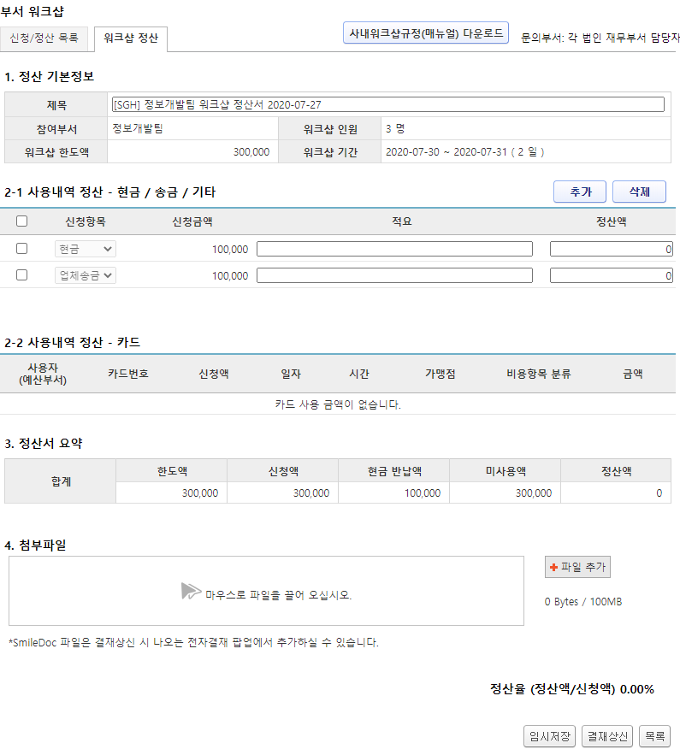
4
주요 기능정의
 | 기능명 | 기능설명 |  |  | 함수명
1 | 제목 | 정산 부서명 및 기안일 정보 입력하여 제목 작성(자동입력)
2 | 사용내역 추가 | 현금/송금/기타 사용 내역 추가
3 | 파일추가 | 워크샵과 관련된 영수증 등 첨부
4 | 결재상신 | 정산내용 입력 후 결재상신
주요 메소드 정의
호출Controller |  | 메소드명 | 메소드 설명

추가사항(기타 사항을 자유롭게 기재)

결재상신
화면명 |  | 워크샵 정산서 | 화면영문명 | ReqAdvanceWorkShop
화면URL |  | http://ekp.smiledev.net/eNovator/GSWF/WebPage/ApprovalForms/ApprovalFormCtrl.aspx?formLang=&rqPage=&formID=291&FormFileName=/Storage/GSWF/eNovForms/ko/ReqAdvanceWorkShop_001.htm&originpid=&adjunctDeptCd=&workshop_id=469
진입경로 |  | 전자결재 > 결재문서작성 > 재무 >워크샵 정산서
화면설명 |  | 워크샵 정산서를 상신 할 수 있는 화면

1
2
3
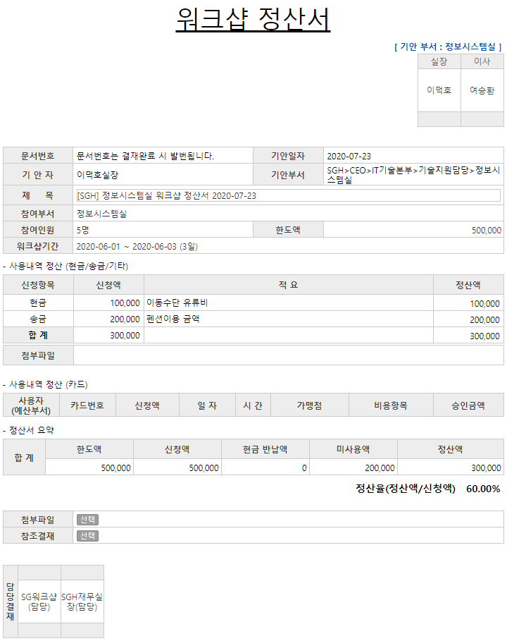
4
주요 기능정의
 | 기능명 | 기능설명 |  |  | 함수명
1 | 사용내역 정산 (현금/송금/기타) | 워크샵 사용내역 중 현금과 송금내역 리스트 |  |  | fnGetWorkShopDetail
2 | 사용내역 정산 (카드) | 워크샵 카드 사용내역 리스트 |  |  | fnGetWorkShopCard
3 | 정산서 요약 | 워크샵 비용 정산 내역 |  |  | fnGetWorkShopSummary
4 | 첨부파일 | 첨부된 파일 리스트 |  |  | fnGetWorkShopFileInfo
주요 메소드 정의
호출Controller |  | 메소드명 | 메소드 설명
 | AssetsApply_Ajax.aspx.cs | GetAdvanceWorkShopMaster | WorkshopId 를 통한 워크샵 기본정보 가져오기(제목,부서,부서인원,한도 등..) |  |  | mode : GetAdvanceWorkShopMaster | IMS | PS_WS_IF_APPR_SPEND_MASTER
1 |  | GetAdvanceWorkShopDetail | 워크샵 현금 및 송금 지출 내역 가져오기 |  |  | mode : GetAdvanceWorkShopDetail | IMS | PS_WS_IF_APPR_SPEND_CASH
2 |  | GetAdvanceWorkShopCard | 워크샵 카드 사용 내역 가져오기 |  |  | mode : GetAdvanceWorkShopCard | IMS | PS_WS_IF_APPR_SPEND_CARD
3 |  | GetAdvanceWorkShopSummary | 정산서 사용 비용 내역 가져오기 |  |  | mode : GetAdvanceWorkShopSummary | IMS | PS_WS_IF_APPR_SPEND_SUMMARY
4 |  | GetReqWorkShopFileList | 첨부파일 내역 가져오기 |  |  | mode : GetReqWorkShopFileList | IMS | PS_WS_FILE_LIST
추가사항(기타 사항을 자유롭게 기재)
IMS 화면에서 워크샵 정산서 작성 후 결재상신

